Uvod
Poziv na dodjelu bespovratnih sredstava "Jačanje održivosti te poticanje zelene i digitalne tranzicije poduzetnika u sektoru turizma"

Obrazac 11. PRORAČUN - tablica proračuna za partnera
Upute: | - Potrebno je odabrati veličinu prijavitelja/partnera te dodatni uvjet (ako je primjenjivo) na način da upišete znak "X".
 | - Upisati traženi intenzitet potpore za svaku kategoriju potpore za koju se potražuju troškovi vodeći računa o maksimalno dopuštenom intenzitetu (7 decimala).

 | Odaberite jedan od navedenih izvora |  | Malo poduzeće | Srednje poduzeće | Veliko poduzeće | Organizacija za istraživanje i širenje znanja (kao partner na projektu i ne-Korisnik državne potpore
Veličina prijavitelja | Malo | Potpore za projekte istraživanja i razvoja
 | Srednje
 | Veliko | Industrijsko istraživanje | 70% | 60% | 50% | 85%
 |  | podložno učinkovitoj suradnji | 80% | 75% | 65% | 85%
Dodatni uvjeti | Industrijsko istraživanje (učinkovita s/opsežno z) | podložno opsežnom širenju znanja
 | Eksperimentalni razvoj (učinkovita s/opsežno z) | Eksperimentalni razvoj | 45% | 35% | 25% | 85%
 | Ukoliko imate učinkovitu suradnju trebate odabrati obje kombinacije, jer se učinkovita suradnja odnosi na cijeli projekt a ne samo na pojedinu fazu projekta! | podložno učinkovitoj suradnji | 60% | 50% | 40% | 85%
 |  | podložno opsežnom širenju znanja
 |  | Potpore za studije izvedivosti | 70% | 60% | 50% | /
Intenzitet potpore
Industrijsko istraživanje |  | Regionalne potpore za ulaganje (članak 13. i 14. Uredbe 651/2014) | Maksimalan intenzitet potpore prema veličini poduzeća u %
Eksperimentalni razvoj |  |  | Mikro i mala | Srednja | Velika
Potpore za studije izvedivosti |  | HR 02 Panonska Hrvatska HR 06 Sjeverna Hrvatska | 70 | 60 | 50
Regionalne potpore |  | HR 03 Jadranska Hrvatska | 60 | 50 | 40
 |  | HR 05 Grad Zagreb | 55 | 45 | 35

NAPOMENA ZA DODAVANJE REDOVA:

Ukoliko su Vam kod pojedinih stavki/troškova potrebni dodatni redovi u tablici navedeno je potrebno učiniti na sljedeći način:

KORAK 1:
Obilježite cijeli postojeći prazni red koji sadrži sve potrebne formule (klikom na lijevu tipku miša) i kliknite na desnu tipku miša "Copy"

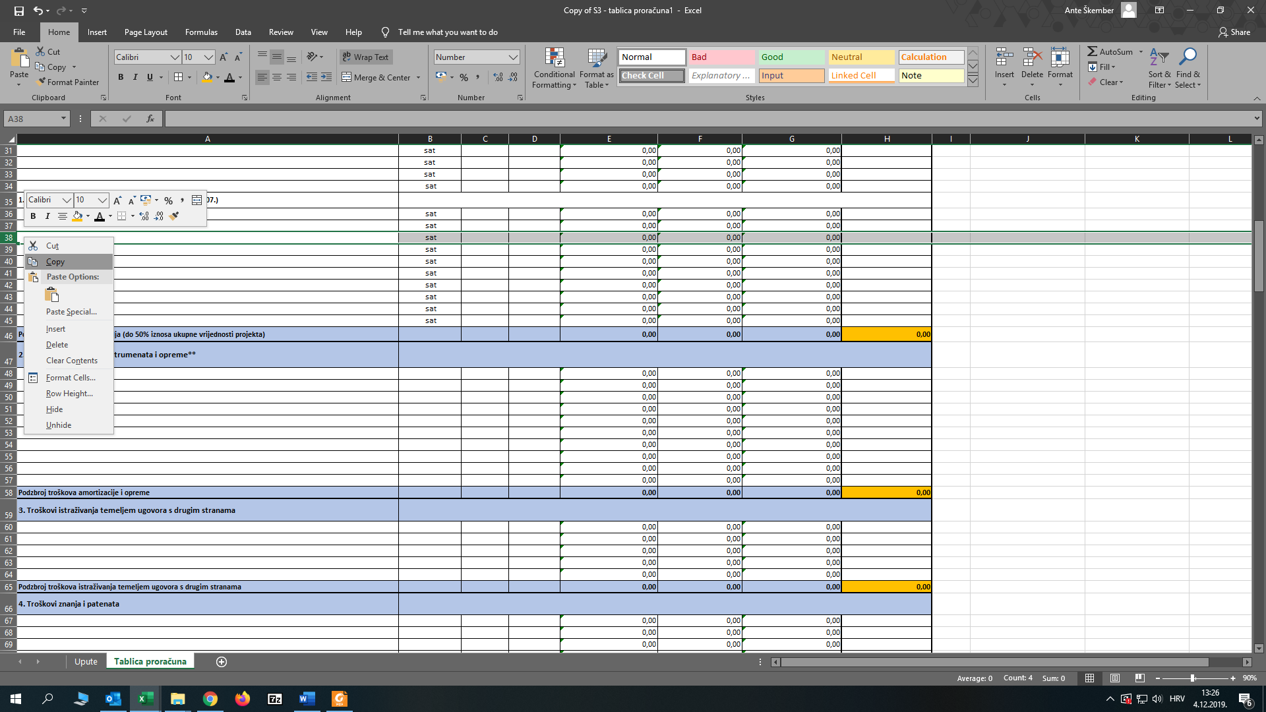

KORAK 2.
Obilježite novi broj redova koliko je potrebno (klikom miša) i kliknite na desnu tipku miša "Insert Copied Cells"

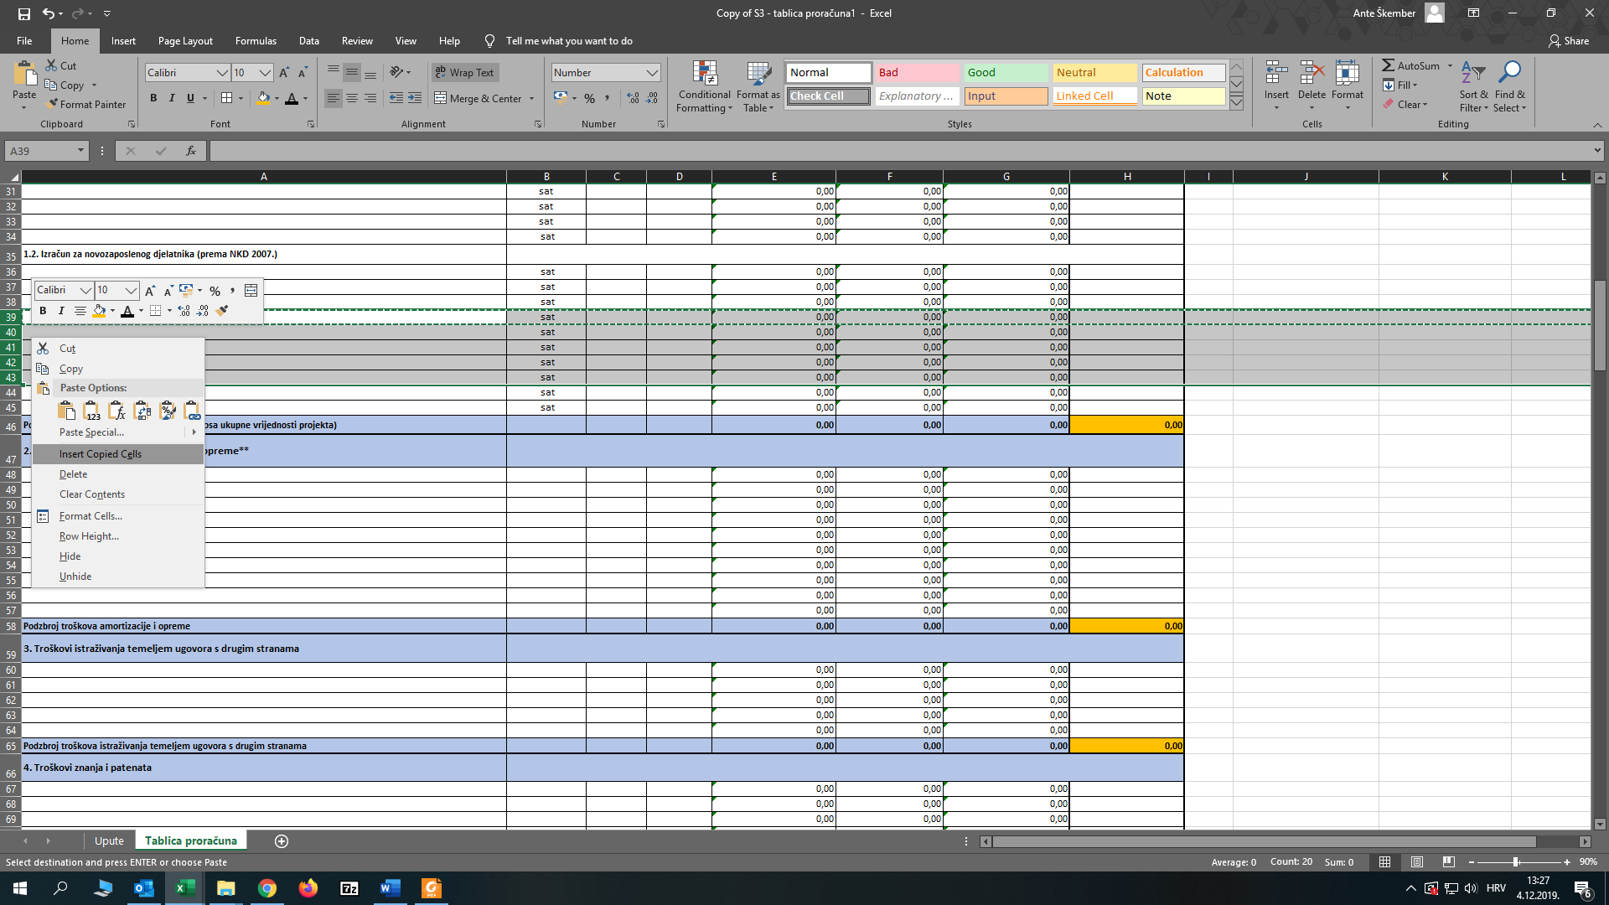

VAŽNO: nije dozvoljeno ubacivati nove redove u tablice na način - klik na desnu tipku miša "Insert" - jer u tom slučaju sljedeći radni listovi neće povlačiti pripadajuće zbrojeve/podzbrojeve i formule.

